2019_07_data
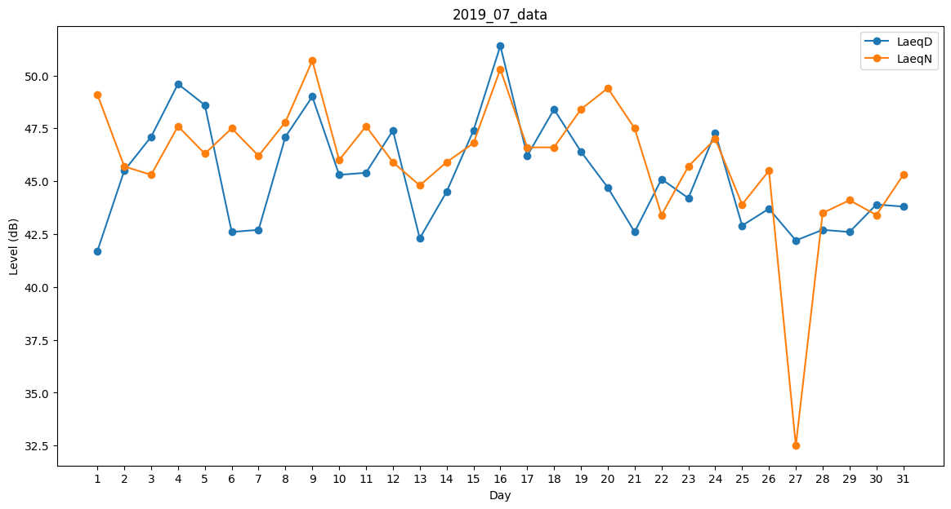
Day | LaeqD | LaeqN
1 | 41.7 | 49.1
2 | 45.5 | 45.7
3 | 47.1 | 45.3
4 | 49.6 | 47.6
5 | 48.6 | 46.3
6 | 42.6 | 47.5
7 | 42.7 | 46.2
8 | 47.1 | 47.8
9 | 49 | 50.7
10 | 45.3 | 46
11 | 45.4 | 47.6
12 | 47.4 | 45.9
13 | 42.3 | 44.8
14 | 44.5 | 45.9
15 | 47.4 | 46.8
16 | 51.4 | 50.3
17 | 46.2 | 46.6
18 | 48.4 | 46.6
19 | 46.4 | 48.4
20 | 44.7 | 49.4
21 | 42.6 | 47.5
22 | 45.1 | 43.4
23 | 44.2 | 45.7
24 | 47.3 | 47
25 | 42.9 | 43.9
26 | 43.7 | 45.5
27 | 42.2 | 32.5
28 | 42.7 | 43.5
29 | 42.6 | 44.1
30 | 43.9 | 43.4
31 | 43.8 | 45.3

